信用交易
融资融券市场交易数据统计(2023-03-10)

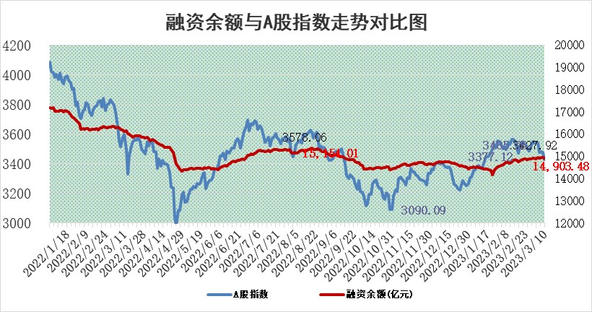
标的证券 | 融资融券余额（亿元） | 融资余额（亿元） | 融券余额（亿元） | 融资买入额（亿元） | 融资融券规模变化（亿元） | 融资余额增幅(‰) | 融券余额增幅(%)
统计数据 | 15,831.84 | 14,903.48 | 928.36 | 591.08 | -73.80 | -3.58 | -2.14

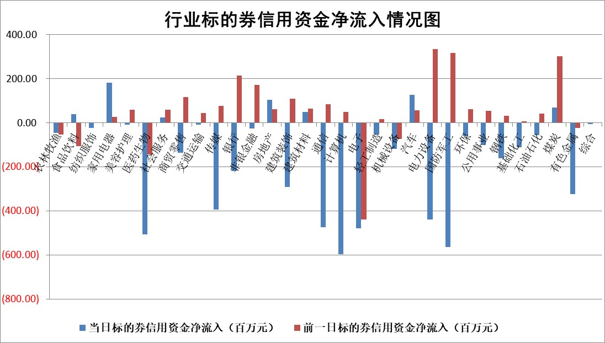

标的基金代码 | 标的基金简称 | 融资余额/市值(%) | 融资余额增幅(%) | 融资买入额/成交金额(%) | （融资余额净增额-融券余额净增额）/市值(‱) | 融券余额降幅(%) | ABS[（融资余额净增额-融券余额净增额）/市值净增额-1](%)
159902 | 华夏中小板ETF | 0.00 | 0.00 | 0.00 | 0.00 | 0.00 | 100.00
159915 | 易方达创业板ETF | 2.32 | 0.34 | 39746.56 | 0.37 | -11.01 | 102.82
159919 | 嘉实沪深300ETF | 4.62 | 0.21 | 1.07 | 1.80 | 7.03 | 101.34
159920 | 华夏恒生ETF | 77.92 | -0.01 | 4.44 | -0.29 | 22.01 | 99.92
159922 | 嘉实中证500ETF | 0.73 | 1.46 | 1.48 | 13.88 | 1.54 | 111.89
159925 | 南方沪深300ETF | 0.02 | 6.59 | 2.20 | 0.13 | 0.00 | 100.10
159928 | 消费ETF | 0.79 | 1.51 | 2.65 | 2.43 | 9.11 | 101.57
159934 | 易方达黄金ETF | 441.49 | 0.01 | 28.55 | 3.12 | 0.00 | 95.18
159939 | 全指信息技术ETF | 0.58 | 12.36 | 150.14 | 6.38 | 1.22 | 105.16
159940 | 全指金融地产ETF | 0.17 | 2.84 | 0.02 | 0.47 | 0.00 | 100.31
159995 | 半导体芯片ETF | 1.98 | -1.63 | 238.95 | -3.18 | 0.76 | 94.49
159997 | 天弘中证电子ETF | 1.41 | -0.34 | 2.38 | -0.48 | 1.17 | 99.60
159998 | 天弘中证计算机主题ETF | 0.47 | 9.62 | 0.12 | 4.08 | 0.00 | 102.73
510050 | 华夏上证50ETF | 9.88 | 1.31 | 124.97 | 17.12 | 24.51 | 58.40
510180 | 华安上证180ETF | 0.47 | 0.17 | 1.10 | 0.07 | -0.71 | 100.05
510880 | 华泰柏瑞红利ETF | 0.24 | 3.67 | 0.92 | 1.77 | 26.20 | 101.62
510900 | 易方达恒生H股ETF | 109.00 | -0.08 | 5.69 | -9.04 | 0.00 | 97.27
511010 | 5年期国债ETF | 0.00 | 0.00 | 0.00 | 0.00 | 0.00 | 100.00
511380 | 可转债及可交换债券ETF | 8.44 | -4.33 | 7.13 | -38.22 | 0.00 | 769.18
512000 | 全指证券ETF | 6.53 | 1.34 | 16.66 | 8.26 | -1.12 | 106.26
512010 | 沪深300医药卫生ETF | 4.32 | 1.14 | 48.39 | 4.78 | -0.56 | 107.16
512070 | 沪深300非银ETF | 1.45 | 0.70 | 52.11 | 0.37 | -4.41 | 100.11
512400 | 南方中证申万有色金属ETF | 1.17 | -1.35 | 0.39 | 2.84 | 11.65 | 100.94
512580 | 广发中证环保产业ETF | 0.83 | -5.42 | 0.43 | -4.36 | 0.73 | 113.47
512660 | 国泰中证军工ETF | 2.56 | 1.44 | 13.20 | 4.29 | 1.47 | 102.07
512800 | 华宝中证银行ETF | 17.85 | 0.96 | 3.20 | 20.60 | 12.67 | 110.55
512980 | 广发中证传媒ETF | 0.83 | -1.42 | 48.37 | -1.08 | 1.73 | 99.43
515030 | 华夏中证新能源汽车ETF | 2.54 | 1.17 | 48.27 | -1.54 | -12.58 | 98.96
515050 | 华夏中证5G通信主题ETF | 1.18 | 2.89 | 22.94 | 4.18 | 7.08 | 102.59
515070 | 华夏中证人工智能ETF | 1.42 | -0.83 | 1.13 | -1.19 | 0.00 | 99.04
标的股票比较指标 |  | 融资余额/流通A股市值(%) | 融资余额增幅(%) | 融资买入额/成交金额(%) | （融资余额净增额-融券余额净增额）/流通A股市值(‱) | 融券余额降幅(%) | ABS[（融资余额净增额-融券余额净增额）/流通A股市值净增额-1](%)
前十名标的个股 |  | 仁东控股 | 蕾奥规划 | 闰土股份 | 蕾奥规划 | 东港股份 | 景嘉微
 |  | 海兰信 | 双乐股份 | 新时达 | 本川智能 | 山推股份 | 佳华科技
 |  | 全柴动力 | 润达医疗 | 海立股份 | 双乐股份 | 信濠光电 | 青达环保
 |  | 莱茵生物 | 本川智能 | 光大银行 | 朗科科技 | 福昕软件 | 泰恩康
 |  | 亚通股份 | 锦州港 | 思林杰 | 中微半导 | 鲁泰A | 凯淳股份
 |  | 数码视讯 | 彤程新材 | 大有能源 | 润达医疗 | 中原传媒 | 嘉元科技
 |  | 先惠技术 | 永鼎股份 | 中集集团 | 永鼎股份 | 旭光电子 | 金禄电子
 |  | 中体产业 | 奥飞数据 | 中金环境 | 锦州港 | 青云科技 | 英集芯
 |  | 尖峰集团 | 保力新 | 国海证券 | 奥飞数据 | 海晨股份 | 奥浦迈
 |  | 司尔特 | 三峡水利 | 光明地产 | 汇金科技 | 贤丰控股 | 雅艺科技
后十名标的个股 |  | 泽达易盛 | 品高股份 | 丰乐种业 | 先惠技术 | 冠农股份 | 福能股份
 |  | 中航机电 | 华电重工 | 泽达易盛 | 青达环保 | 中核科技 | 通业科技
 |  | 欧派家居 | 逸豪新材 | 中航机电 | 通业科技 | 光弘科技 | 爱博医疗
 |  | 岱美股份 | 威腾电气 | 仁东控股 | 汤姆猫 | 成都先导 | 灿瑞科技
 |  | 中国人寿 | 安通控股 | 东旭光电 | 好利科技 | 方大炭素 | 先惠技术
 |  | 中信特钢 | 开勒股份 | 蓝光发展 | 中科通达 | 国机精工 | 神州泰岳
 |  | 宁沪高速 | 通业科技 | 欧派家居 | 威腾电气 | 光云科技 | 亚康股份 | ;
 |  | 三棵树 | 钱江摩托 | 深高速 | 凯尔达 | 益客食品 | 长电科技
 |  | 古井贡酒 | 博睿数据 | 泛海控股 | 当虹科技 | 力源科技 | 苏大维格
 |  | 苏泊尔 | 山东威达 | 利源精制 | 博睿数据 | 西部黄金 | 侨源股份
说明：1.以上普通交易数据和信用交易数据皆以交易日收盘后数据为基准；2.上述标的证券总数据只计算标的证券市场总数据，不包括从标的证券中调出去标的证券数据，所以与交易所公布的总值略有不同； 3.上述行业采用申万一级行业分类；4.以上标的基金和标的个股中比较的6个指标值中：前5个（从左至右）为正向指标，值越大排名越靠前；第6个为逆向指标，值越小，排名越靠前；5.第6个指标中ABS[]表示求绝对值，其主要用于考量信用资金相对净流入对股价相对净变化的贡献程度；6.数据来源：wind，交易所。

 | 证券代码 | 新增融资余额 | 融资买入额 | 融资买入增幅前10
远大智能 | 002689 | 28175353 | 42268582 | 199%
亚太股份 | 002284 | 21555247 | 34242865 | 82%
赛诺医疗 | 688108 | 72122899 | 101076547 | 78%
湖南发展 | 000722 | 66023557 | 137112987 | 75%
柘中股份 | 002346 | 14584119 | 36845980 | 58%
国城矿业 | 000688 | 24683149 | 48240585 | 54%
兆新股份 | 002256 | 1985058 | 4066269 | 52%
凯美特气 | 002549 | 33806472 | 61340055 | 52%
华昌达 | 300278 | 13474542 | 19303225 | 48%
新华联 | 000620 | 27311937 | 39201759 | 43%

 | 证券代码 | 新增融资余额 | 融资买入额 | 融资买入增幅前10
兔宝宝 | 002043 | 73310337 | 89923983 | 334%
捷昌驱动 | 603583 | 26026415 | 31686727 | 262%
湘财股份 | 600095 | 94196837 | 132280449 | 252%
中谷物流 | 603565 | 49103883 | 60098371 | 234%
中青宝 | 300052 | 24215352 | 31377809 | 98%
顾家家居 | 603816 | 138518545 | 188424210 | 78%
喜临门 | 603008 | 31503289 | 48351944 | 77%
财信发展 | 000838 | 10831830 | 17666790 | 74%
苏州银行 | 002966 | 10578096 | 19143736 | 72%
金诚信 | 603979 | 23858538 | 36098133 | 60%

